Hoja1
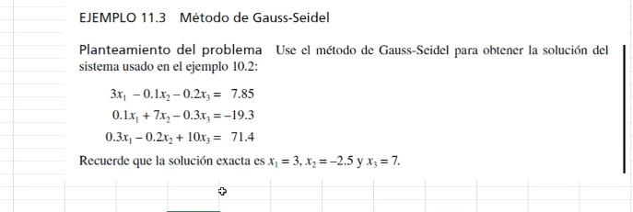

 |  |  | Ax= b
 |  | 3 | -0.1 | -0.2 |  | 7.85 |  |  | 5x1 +x2 +2x3 =6
 |  | 0.1 | 7 | -0.3 |  | -19.3 |  |  | 5x1= -x2 -2x3 +6
 |  | 0.3 | -0.2 | 10 |  | 71.4 |  |  | x1 = -1/5 x2 - 2/5 x3 +6/5

 |  | analizar la convergencia del metodo en el sistema de ecuaciones |  |  |  |  |  |  | 傇>> a=[5 1 2;2 6 3; -4 2 8]
 |  |  |  |  |  |  |  |  | a =
 |  | 1. verificar si la matriz tiene diagonal predominante
 |  |  |  |  |  |  |  |  | 5 1 2
 |  | aii > sumatoria de los aij |  |  |  |  |  |  | 2 6 3
 |  |  |  |  |  |  |  |  | -4 2 8
 |  | abs(5) > abs(1) + abs(2)
 |  | abs(6) > abs(2) + abs(3) |  |  |  |  |  |  | >> b=[6;3:4]
 |  | abs(8) > abs(-4) + abs(2) |  |  |  |  |  |  | error: vertical dimensions mismatch (1x1 vs 1x2)
 |  |  |  |  |  |  |  |  | >> b=[6;3;4]
 |  | conclusión: el sistema converge porque la diagonal es predominante |  |  |  |  |  |  | b =

 |  | 2. |  |  |  |  |  |  | 6
 |  | despejar los elementos de la diagonal |  |  | x= M x + c |  |  |  | 3
 |  |  | M |  | c |  |  |  | 4
 | x1 | 0 | 0.033333333333 | 0.066666666667 | 2.6166666667 |  | x1= -1/5 x2 - 2/5 x3 + 1.2
 | x2 | -0.014285714286 | 0 | 0.042857142857 | -2.7571428571 |  | x2= -0,3333 x1 - 0.5 x3 + 0.5 |  | >> inv(a)*b
 | x3 | -0.03 | 0.02 | 0 | 7.14 |  | x3= 0,5 x1 - 0.25 x2 + 0.5 |  | ans =

 | 3. | encontrar el alfa = indicador de convergencia |  |  |  |  |  |  | 0.857142857142857
 |  |  |  |  |  |  |  |  | -0.285714285714286
 | alfa1 | 0.1 |  |  |  |  |  |  | 1000000000000000
 | alfa 2 | 0.057142857143 |  | si alfa <= 1 el sistema converge
 | alfa 3 | 0.05 |  | si alfa > 1 converge o lentamente o no converge |  |  |  |  | >>
 | maximo | 0.1

 | 0 | 1 | 2 | 3 | 4 | 5 | 6 | 7 | 8 | 9 | 10
x1 | 0 | 2.6166666667 | 2.9905565079 | 3.0000318979 | 3.0000003525 | 2.9999999981 | 3 | 3 | 3 | 3
x2 | 0 | -2.7945238095 | -2.4996246848 | -2.4999879924 | -2.5000000358 | -2.5000000005 | -2.5 | -2.5 | -2.5 | -2.5
x3 | 0 | 7.0056095238 | 7.0002908111 | 6.9999992832 | 6.9999999887 | 7 | 7 | 7 | 7 | 7

e1 | 2.6166666667 | 0.37388984127 | 0.0094753899743 | -3.1545441536E-05 | -3.5441370372E-07 | 1.932510596E-09
e2 | 2.7945238095 | -0.29489912472 | 0.00036330754579 | 1.2043401556E-05 | -3.5298561851E-08 | -4.5832360129E-10
e3 | 7.0056095238 | -0.0053187127438 | -0.00029152785014 | 7.0549521514E-07 | 1.1338381789E-08 | -4.8808068698E-11

 | 7.0056095238 | 0.37388984127 | 0.0094753899743 | 1.2043401556E-05 | 1.1338381789E-08 | 1.932510596E-09 | 0 | 0

